petty cash
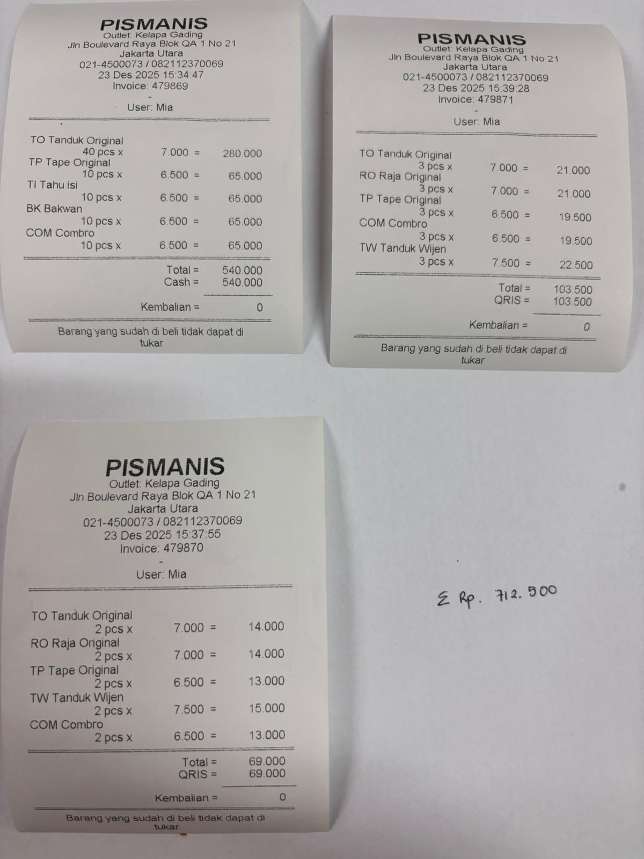
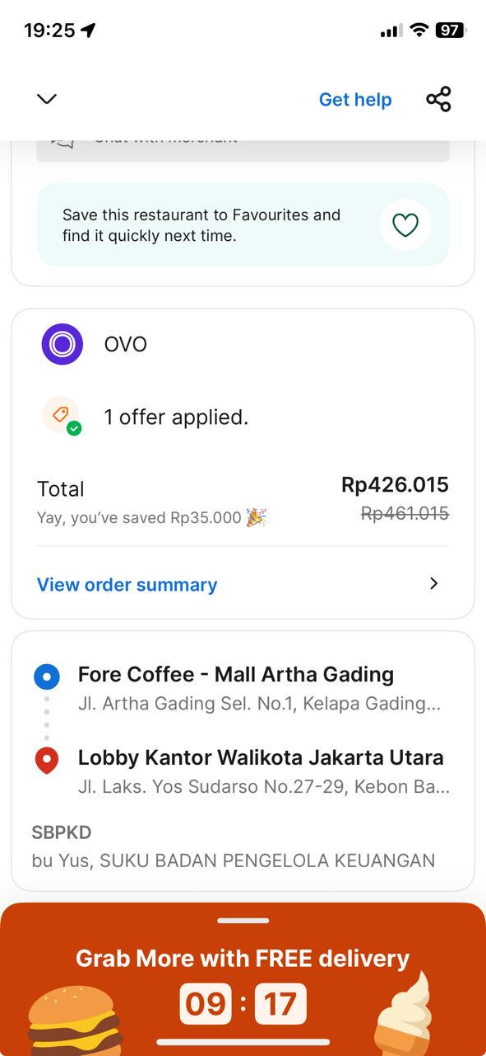
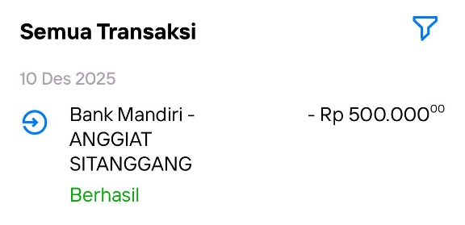
Tanggal | D | K | Saldo | Keterangan |  |  | Anggiat Sitanggang
2025-11-21 |  | 5,000,000 |  | Saldo awal
2025-11-21 | 2,100,000 |  |  | Tiket woosh PP 3 orang @ Rp.350.000/orang
2025-11-21 | 350,000 |  |  | Tiket woosh 1 orang (Aditya)
2025-11-21 |  |  | 2,550,000 | Saldo |  |  | 2 stempel, 1 e-money
2025-11-21 |  | 5,000,000 |  | Top up
2025-11-21 |  |  | 7,550,000 | Saldo
2025-11-21 | 5,000,000 |  |  | Hotel Aryaduta 3D1N @Rp.2.500.000/night
 |  |  | 2,550,000 | Saldo | Pempek | M Rizky Firdaus
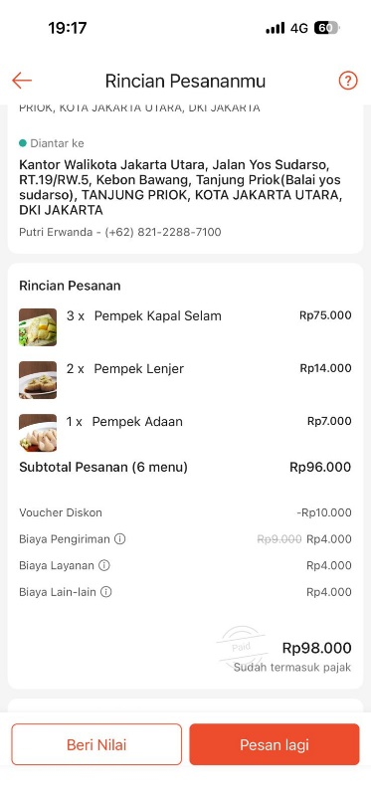
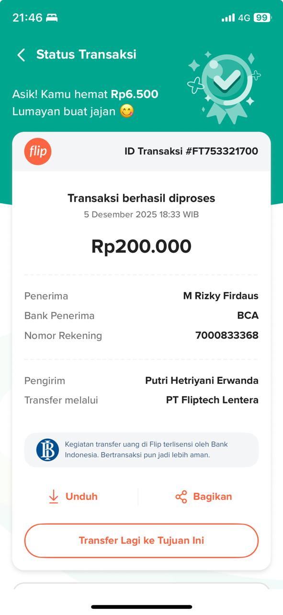
2025-12-04 | 1,480,600 |  | 1,069,400 | Pagi sore, 30 pax
2025-12-05 | 200,000 |  | 869,400 | Rizky Firdaus
2025-12-08 | 100,000 |  | 769,400 | Pempek taruna (3 kapal selam, 2 lenjer, 1 adaan) Rp.98.000 + parkir Rp.2.000
2025-12-10 | 500,000 |  | 269,400 | Anggiat Sitanggang
2025-12-09 |  | 7,000,000 |  | Top up
2025-12-09 |  |  | 7,269,400 | Saldo
2025-12-13 | 700,000 |  | 6,569,400 | Papan bunga Wedding Arora & Krisna
2025-12-16 | 510,000 |  | 6,059,400 | Stempel ttd 2pcs @Rp.175.000/pc, 1 e-money id card @Rp.160.000
 |  |  | 6,059,400 | Saldo
2025-12-18 | 270,000 |  | 5,789,400 | makan overtime TU (bubur ayam + jus)
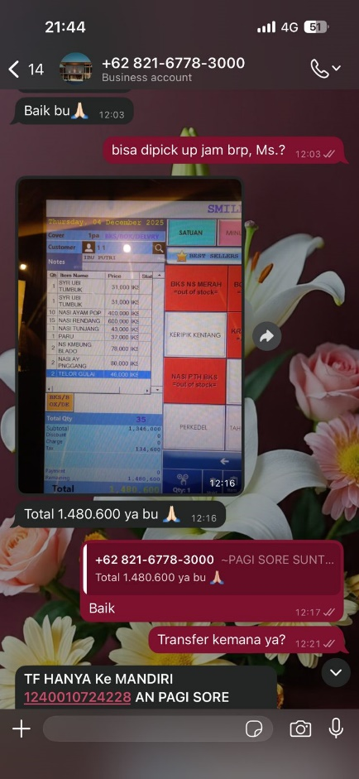
2025-12-19 | 1,439,000 |  | 4,350,400 | richeese 25 pax + tip 30rb, bulk order | Pagi sore, 30 pax | Papan bunga wedding Arora &Krisna
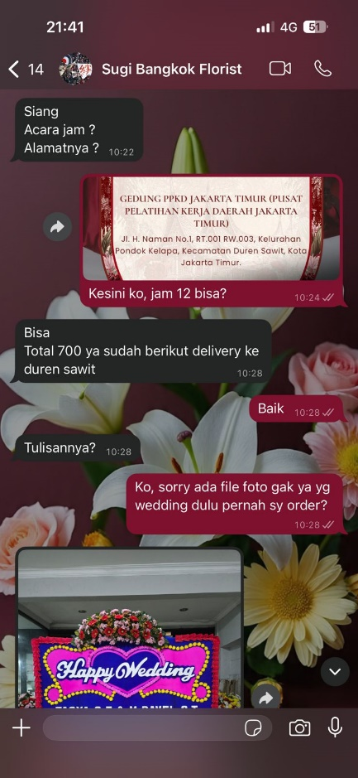
2025-12-23 | 712,500 |  | 3,637,900 | Pismanis 80pcs + 15pcs + 10pcs
2025-12-23 | 426,000 |  | 3,211,900 | Saldo
2025-12-24 | 300,000 |  | 2,911,900 | LSM
2025-12-24 | 2,000,000 |  | 911,900 | Withdrawal - cash out
2025-12-24 |  | 15,000,000 | 15,911,900 | Saldo
2025-12-24 | 9,100,000 |  | 6,811,900 | Reimburse kasubag ; kopi jago, banner, pin
2025-12-24 | 3,000,000 |  | 3,811,900 | Reimburse kasubag, DWP JU
2025-12-29 |  | 3,000,000 | 6,811,900 | Saldo
2025-12-29 | 5,000,000 |  | 1,811,900 | Transfer Kasubag
2026-12-31 | - | - | 1,811,900 | Saldo per 31 Des 2025
2026-01-12 | 420,000 |  | 1,391,900 | Makan malam rapat (pecel lele Rp.30.000 x 14 orang)
2026-01-12 | 230,000 |  | 1,161,900 | Kopi kanto gula aren (Rp.23.000 x 10 orang)
2026-01-18 | 1,000,000 |  | 161,900 | Prive - cash out
1900-01-28 |  | 9,500,000 | 9,661,900
2026-01-28 | 6,000,000 |  | 3,659,400 | Idham Mugabe - cash out
 | 2,500 |  | 3,656,900
2026-01-28 |  | 10,000,000 | 13,656,900 | Saldo (top up tgl. 29 Jan)
2026-01-28 | 5,104,000 |  | 8,552,900 | Hokben 90 pax
2026-01-28 | 2,500 |  | 8,550,400 | Biaya transfer antar bank (NOBU)
2026-01-29 | 1,350,020 |  | 7,200,380 | Bakmi GM Bank DKI 20 pax
2026-01-30 | 500,000 |  | 6,700,380 | Saepudin
2026-01-30 |  | 10,000,000 | 16,700,380 | Saldo (top up tgl. 30 Jan)
2026-01-30 | 7,500 |  | 16,692,880 | Biaya penarikan tunai di ATM Prima
2026-01-30 | 10,000,000 |  | 6,692,880 | Walikota
2026-01-30 | 1,000,000 |  | 5,692,880 | Prive - cash out
2026-02-05 | 500,000 |  | 5,192,880 | Dana buka puasa bersama dan santunan anak yatim (Rinayanti)
2026-02-05 | 2,500 |  | 5,190,380 | Biaya transfer antar bank (BCA)
2026-02-05 | 1,000,000 |  | 4,190,380 | Bale Utara Tumpengan bareng anak yatim - Hari Pers Nasional 2026 - Tf kasubag
2026-02-05 | 2,500 |  | 4,187,880 | Biaya transfer antar bank (BCA)
2026-02-05 | 1,000,000 |  | 3,187,880 | Pendi
2026-02-05 | 2,500 |  | 3,185,380 | Biaya transfer antar bank (BCA)
2026-02-09 | 1,000,000 |  | 2,185,380 | Panji
2026-02-09 | 2,500 |  | 2,182,880 | Biaya transfer antar bank (DKI)
2026-02-24 | 200,000 |  | 1,982,880 | Muhlis
2026-02-24 | 2,500 |  | 1,980,380 | Biaya transfer antar bank (DKI)
2026-03-02 | 1,000,000 |  | 980,380 | Rohena santunan yatim piatu dan dhuafa
2026-03-02 | 2,500 |  | 977,880 | Biaya transfer antar bank (BCA)
2026-03-16 | 400,000 |  | 577,880 | Henny Pusparini BCA
2026-03-16 | 2,500 |  | 575,380 | Biaya transfer antar bank (BCA)
2026-03-16 | 300,000 |  | 275,380 | Mula Sudiro Pakpahan
2026-03-16 | 2,500 |  | 272,880 | Biaya transfer antar bank (DKI)
2026-03-16 | 200,000 |  | 72,880 | Muslihat (cash)
2026-04-02 |  | 4,000,000 | 4,072,880 | Saldo (Top UP)
2026-04-02 | 700,000 |  | 3,372,880 | Bunga papan kedukaan
2026-04-02 | 2,500 |  | 3,370,380 | Biaya transfer antar bank (BCA- Soegianto Halim)
2026-04-08 |  |  | 3,370,380 | Saldo
2026-04-11 | 993,460 |  | 2,376,920 | Babydoes carseat (kado lahiran Raihana)
2026-04-11 | 1,000 |  | 2,375,920 | Biaya admin shopee
2026-04-13 | 913,000 |  | 1,462,920 | OONEW food processor (kado lahiran Syifa)
2026-04-13 | 1,000 |  | 1,461,920 | Biaya admin shopee
2026-04-15 | 850,000 |  | 611,920 | Bouquet bunga (pelantikan Bu Purwanti)
2026-04-15 | 2,500 |  | 609,420 | Biaya admin BCA
2026-04-15 | 350,000 |  | 259,420 | Bouquet bunga (pelantikan Pak Dudi Gardesi)
2026-04-15 | 2,500 |  | 256,920 | Biaya admin BCA
2026-04-17 | 200,000 |  | 56,920 | El Muslihat
2026-04-17 | 2,500 |  | 54,420 | Biaya admin BCA
 |  |  | 54,420 | Saldo Akhir

